Graphique 1.14
Ratio de dettes sur le patrimoine net selon les tranches d’âge, moyenne pour 28 pays de l’OCDE
2015 ou dernière année disponible

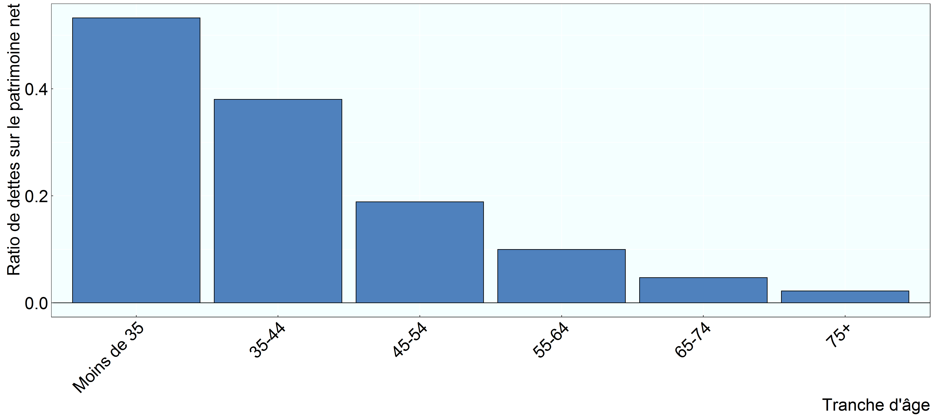

Source: Base de données de l’OCDE sur la distribution des richesses, oe.cd/wealth..

Row Number | Pays | Group | Variable | Valeur
1 | OCDE 28 | 35-44 | Ratio de dettes sur le patrimoine net | 0.38
2 | OCDE 28 | 45-54 | Ratio de dettes sur le patrimoine net | 0.19
3 | OCDE 28 | 55-64 | Ratio de dettes sur le patrimoine net | 0.10
4 | OCDE 28 | 65-74 | Ratio de dettes sur le patrimoine net | 0.05
5 | OCDE 28 | 75+ | Ratio de dettes sur le patrimoine net | 0.02
6 | OCDE 28 | Moins de 35 | Ratio de dettes sur le patrimoine net | 0.53

